Форма-отчета 21
 |  |  |  |  |  |  |  |  |  |  |  | Курс СКВ | 10,500.00
 | Бизнес план
 | Разведение скорпионов и получение яда
1 | Проект
 | Цель проекта | Разведение скорпионов и получение яда
 | Стоимость проекта, $ | $1,095,335
 | Выручка при полной мощности, $ | $30,000,000
 | Спрос на продукцию проекта на рынке, $ | $652,643,000
 | Срок окупаемости (DPP) (месяц) | 19
 | Место размещения | Джизакская и Навоийская области
 | Инициатор проекта (местный инвестор) | Будет уточнено
2 | Продукция
 | Наименование продукции | яд скорпионов
 | 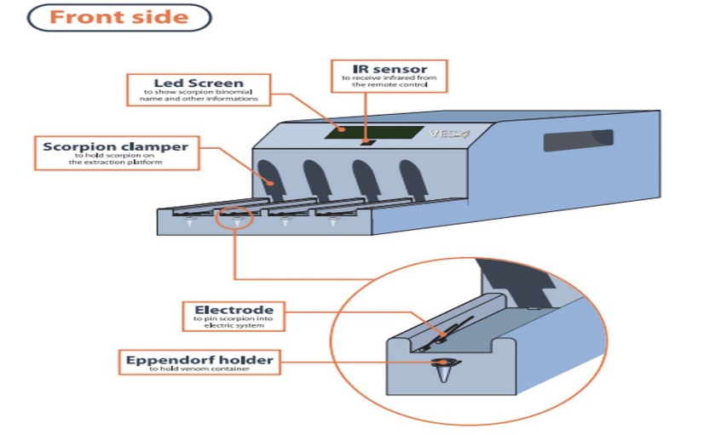 Фото, эскиз | 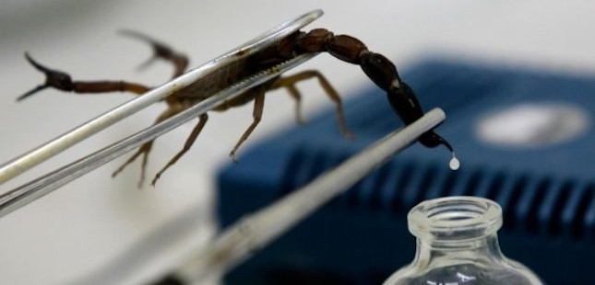 |  |  | 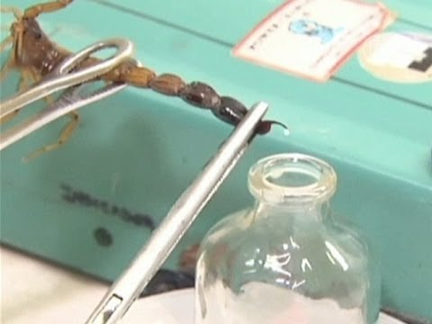 |  |  | 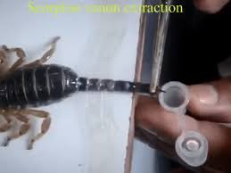
 | Свойства готовой продукции: | Скорпионы (с латинского языка Scorpiones) относятся к отряду членистоногих, класс паукообразных или же Arachnida. Известно примерно 750 видов скорпионов, достигающие разных размеров от 13 мм. до 180 мм.. “Скорпион” происходит от древнегреческого скорпиос (σκορπιός), а вот с древнерусского скорпией называется змея. Научная классификация . Домен: Эукариоты. Царство: Животные. Тип: Членистоногие. Класс: Паукообразные. Отряд: Скорпионы. Международное научное название. Scorpiones C. L. Koch, 1837. Скорпионы (с латинского языка Scorpiones) относятся к отряду членистоногих, класс паукообразных или же Arachnida. Известно примерно 750 видов скорпионов, достигающие разных размеров от 13 мм. до 180 мм.. “Скорпион” происходит от древнегреческого скорпиос (σκορπιός), а вот с древнерусского скорпией называется змея. Научная классификация. Домен: Эукариоты. Царство: Животные. Тип: Членистоногие. Класс: Паукообразные. Отряд: Скорпионы. Международное научное название - Scorpiones C. L. Koch, 1837. Скорпионы очень хорошо размножаются. Единственная проблема – фермерам необходимо внимательно следить за популяцией самцов, так как после спаривания самка скорпиона обычно съедает самца. Одна самка скорпиона может вывести на свет от 25 до 35 молодых скорпионов.
 |  | Скорпионов разводят в промышленных масштабах на специальных ферма, однако их «доение» всегда несет либо опасность для человека, либо влечет за собой гибель скорпиона. Ученые из Марокко предложили устройство, которое сможет решить эту дилемму. Оно называется VES-4 и подключается к компьютеру через USB, передавая данные о процесса сбора яда. Аппарат состоит из четырех площадок, на которых закрепляют скорпионов, прижимая их электрическими контактами. Когда устройство включено, небольшой и безвредный заряд тока передается скорпиону, отчего тот выделяет яд. Этот яд автоматически собирается в емкость — для каждого скорпиона она своя. Во время процедуры экран показывает, у какого именно скорпиона сейчас собирают яд. Яд скорпиона - самая дорогая жидкость в мире. Количество яда скорпиона, используемого в одном укусе, оценивается в 13 евро. В современной фармакологии высоко ценится яд скорпиона, стоимость которого достигает 10 миллионов долларов за литр и является ценнейшим сырьём для производства иммунодепрессантов и лекарственных средств, борющихся с малярией.
 | Область применения | Фармацевтическая промышленность, парфюмерия и народная медицина
 | Формы упаковки и транспортировки | Упаковывается в стеклянные бутылочки вместимостью 10 грамм. Для транспортировки дополнительно упаковывается гофрокоробки по 100 шт.
 | Наличие документов стандартизации (ГОСТы, ТУ и др. код ТН ВЭД) | ГОСТ - . Код ТН ВЭД - .
 | Производители аналогичной продукции, бренды и торговые знаки | Афганистан, Куба страны Южной Америки и Африки.
 | Оптовые цены на готовую продукцию на рынке в среднем $/ кг | 6,000,000.0
 | Проектная мощность, кг/год | 5.00
 | Выручка при полной мощности, $ | $30,000,000.00
 |  | $30,000,000.0
3 | Спрос
 | Узбекистан
 | Наименование |  | 2017 год | 2018 год | 2019 год
 | Объем импорта фарм продукции (300449) (Узбекистан), млн. $, (для прогноза импортзамещения) |  | 0 | 34,985,000.0 | 37,643,000.0
 | Какие льготы и преференции, а также законы и правила применяются для проекта | В расчете учтены все налоги
 | Дополнительный анализ статистической информации (импорт/экспорт) в мире
 | Страны |  | 2017 | 2018 | 2019 |  | в среднем
 | Импорт анелгетических препаратов, млн. $ |  | 535 | 565 | 615
 | Спрос на этом рынке, $ | 615
 | Выводы
 | Коротко назначение плана продаж(экспорт/местный рынок), оптовых цен и прочие исходные данные для расчета | Реализация продукции предполагается на местном рынке за счёт растущего количества фармацевтов производителей. Рост количества местных производителей обусловлен поддержкой со стороны государства. Так же предусматривается экспорт продукции.
 | Итого объем спроса (экспорт/местный рынок), $ | $615,000,000 |  |  |  |  | $37,643,000
 | План продаж (экспорт/местный рынок), % | 99% |  |  |  |  | 1%
 | Доля продаж проекта на рынке, % | 4.83% |  |  |  |  | 0.8%
4 | Оборудование
 | Ведущие производители оборудования проекта, существующие передовые технологии и др. обзорные сведения | Марокко
 | Примеры коммерческих предложений по оборудованию
 | Производительность , (количество/в год) | 1000-5000 грамм за 1 год |  |  |  | 1000-5000 грамм за 1 год
 | Количество машин | 5
 | Стоимость комплекта оборудования, $ | $500,000 |  |  |  | $500,000
 | Контакты поставщика, сайт, ссылка в интернете
 | Кратко описание технологического процесса изготовления ГП в предлагаемом оборудовании | Скорпионов разводят в промышленных масштабах на специальных ферма, однако их «доение» всегда несет либо опасность для человека, либо влечет за собой гибель скорпиона. Ученые из Марокко предложили устройство, которое сможет решить эту дилемму. Оно называется VES-4 и подключается к компьютеру через USB, передавая данные о процесса сбора яда. Аппарат состоит из четырех площадок, на которых закрепляют скорпионов, прижимая их электрическими контактами. Когда устройство включено, небольшой и безвредный заряд тока передается скорпиону, отчего тот выделяет яд. Этот яд автоматически собирается в емкость — для каждого скорпиона она своя. Во время процедуры экран показывает, у какого именно скорпиона сейчас собирают яд.
 | Перечень сырья и его расход, рецептура (потери сырья) чтобы получить ГП (за единицу, за определенный объем) на этом оборудовании | питание для членистоногих - насекомые
 | Перечень энергетических ресурсов (электричества, топливо, вода и др.) и его расход при работе оборудования по получению ГП | Эл. Энергия 32000 квт в месяц одна машина
 | Площадь здания, сооружения необходимого для размещения данного оборудования, кв.м. | 1000
 | Количество работников в смену (в сутки, в сезон) при эксплуатации данного оборудования | 30
 | Сведения о выбранном оборудовании
 | Применяемая технология и его описание | Скорпионов разводят в промышленных масштабах на специальных ферма, однако их «доение» всегда несет либо опасность для человека, либо влечет за собой гибель скорпиона. Ученые из Марокко предложили устройство, которое сможет решить эту дилемму. Оно называется VES-4 и подключается к компьютеру через USB, передавая данные о процесса сбора яда. Аппарат состоит из четырех площадок, на которых закрепляют скорпионов, прижимая их электрическими контактами. Когда устройство включено, небольшой и безвредный заряд тока передается скорпиону, отчего тот выделяет яд. Этот яд автоматически собирается в емкость — для каждого скорпиона она своя. Во время процедуры экран показывает, у какого именно скорпиона сейчас собирают яд.
 | Тип выбранного оборудования и гарантируемая производительность, в год, | 1000-5000 грамм за 1 год
 | Страна происхождения оборудования | Марокко
 | Общая стоимость комплекта оборудования | 500,000.00
 | Занимаемая площадь оборудования, кв.м. | 1000
 | Срок поставки и ввода оборудования | 3-6 месяцев
 | Перечень оборудования закупаемая на местном рынке | Трансформатор, тележки, транспорт и др.
5 | Сырье и ресурсы
 | Наименование перечень основного сырья, материалов, упаковки | текстильные ниты |  | Латексная нить | фурнитура и упаков.
 | Источники сырья (местный или импорт) | местный |  | импорт | местный
 | Оптовые цены (Коротко конъюктура цен сырья, материалов и др. на рынке) $/кг | 1.80 |  | 5.00 | 10%
 | РЕЦЕПТУПА % (Коротко рецептура расхода сырья, гр/ шт. готовой продукции) | 33.33 |  | 5.00 | 1.00
 | Перечень энергетических ресурсов, ед. изм. | Эл. Энергия,КВт |  | Вода, куб.м. | Природный газ, куб.м. |  | Другое топливо, тонн | Прочее |  |  | Прочее
 | Потребность в энергетических ресурсах в год | 6,400,000 |  | 1,300 | 260 |  | нет | нет |  |  | нет
 | Тарифы, $ | 0.04 |  | 0.17 | 0.06

6 | Место размещения проекта
 | Потенциальные регионы размещения проекта | Джиззакская область |  | Навоийская область | Бухарская область
 | Перечень инициаторов в регионах которые изявили желание реализовать данный проект | Будет уточнено |  | Будет уточнено | Будет уточнено
 | Преимущества места размещения:
 | Наличие сырья | Сырье имеется в лостаточном количестве
 | Наличие мощностей инженерной инфраструктуры (готовое здание, газ, электр, вода и прочее) | Будет уточнено
 | Наличие дорожной инфраструктуры (ж-д, авто дороги и др.) | Будет уточнено
 | Выбранное место размещения данного проекта | Джиззакская область
 | Преимущества выбранного места размещения | Будет уточнено
 | Существующие здания и прочие основные фонды | Будет уточнено
 | Занимаемая площадь проекта, Га, в том числе: | 0.15
 | Площадь производственных зданий и сооружений | 0.1
 | Площадь прилегающей к зданиям территории | 0.05
7 | Экономическая эффективность
 | Стоимость проекта, $, в том числе | $1,095,335
 | Показатели | Затраты в национальной валюте | Затраты в СКВ | Всего | Структура |  |  | Займ / кредит | Местный инвестор | Иностранный инвестор
 | Проектирование | 20,000 | 0 | 20,000 | 2% |  |  | 0 | 20,000 | 0
 | Здания, сооружения, земля | 400,000 | 0 | 400,000 | 38% |  |  | 0 | 400,000 | 0
 | Основное оборудование | 0 | 500,000 | 500,000 | 47% |  |  | 0 | 0 | 500,000
 | Вспомогательное оборудование | 50,000 | 0 | 50,000 | 5% |  |  | 0 | 50,000 | 0
 | Транспортные расходы, шеф-монтаж, обучение | 0 | 35,000 | 35,000 | 3% |  |  | 0 | 0 | 35,000
 | Прочие фиксированные активы | 22,500 | 26,750 | 49,250 | 5% |  |  | 0 | 22,500 | 26,750
 | Всего Фиксированные Активы | 492,500 | 561,750 | 1,054,250 | 100% |  |  | 0 | 492,500 | 561,750
 | структура | 47% | 53% | 100% | 0% |  |  | 0 | 0 | 1
 | Запасы сырья и материалов (3 месяцов) | 20,000 | 0 | 20,000 | 2% |  |  | 0 | 20,000 | 0
 | Финансовые издержки | 9,850 | 11,235 | 21,085 | 2% |  |  | 0 | 0 | 21,085
 | ВСЕГО ПЕРВОНАЧАЛЬНАЯ СТОИМОСТЬ ПРОЕКТА | 522,350 | 572,985 | 1,095,335 | 100% |  |  | 0 | 512,500 | 582,835
 | Структура | 48% | 52% | 100% | 0% |  |  | 0% | 47% | 53%
 | Прямые инвестиции, $ в том числе: | $1,095,335
 | Вклад местного инвестора (инициатора), $ | $512,500
 | Вклад иностранного инвестора, $ | $582,835
 | Кредиты или займы, $ | 0
 | Потоки наличности
 | Годы | 1 год | 2 год | 3 год | 4 год | 5 год | 6 год | 7 год | 8 год | 9 год | 10 год
 | Притоки наличности | 0 | 9,000,000 | 12,000,000 | 15,000,000 | 18,000,000 | 21,000,000 | 21,015,000 | 21,030,000 | 21,045,000 | 21,060,000
 | Оттоки наличности | 1,095,335 | 5,761,574 | 7,228,784 | 8,695,994 | 10,163,204 | 11,630,413 | 11,655,817 | 11,663,153 | 11,758,239 | 11,765,575
 | Чистый поток наличности | (1,095,335) | 3,238,426 | 4,771,216 | 6,304,006 | 7,836,796 | 9,369,587 | 9,359,183 | 9,366,847 | 9,286,761 | 9,294,425
 | Срок окупаемости (DPP) (месяц) | 19
 | Внутренная норма доходности (IRR),% | 337.1%
 | Чистая приведенная ценность (NPV), $ | 52,177,591
 | Индекс доходности инвестиций ( (PI) | 48.60
 | Количество рабочих мест | 20
 | Количество рабочих мест на 1 млн. $ инвестиций | 18
 | Налоговые льготы и преференции по проекту | В расчете учтены все налоги
8 | Преимущества, недостатки и нерешенные вопросы
 | Сильные стороны (Преимущества проекта) | Высокий спрос и сверхрентабельность относительная независимость сырья от внешних рынков (основное сырьё за счет собственной фермы)
 | Слабые стороны | Новизна направления бизнеса, отсутствие опыта
 | Возможности | Расширение экспорта, Возможность расширения номенклатуры продукции
 | Угрозы (недостатки) | Снижение производства в связи не изученностью и отсутствия опыта по содержанию фермы
 | Нерешенные вопросы и необходимые меры: | Необходимо изыскать добровольного инициатора проекта с достаточным собственным капиталом ввиде здания, строительных работ, оплаты части вспомогательного оборудования, запаса сырья и проектирования
 |  | Необходимо изыскать место реализации проекта c коммунальной инфраструктурой
 |  | Необходимо изыскать партнера (в том числе иностранного инвестора) заинтересованного в участии в проекте инвестициями для оплаты стоимости оборудования и его доставки, обучения персонала и финансовых издержек.
 |  | Для открытия финансирования необходимо разработать окончательное ТЭО и выбрать партнеров для успешной реализации проекта и заключить с ними договоры

Рейтинг инициатора проекта

Рейтинг готовности инвестиционного проекта

